SE, E, OU
Tabela Internacional

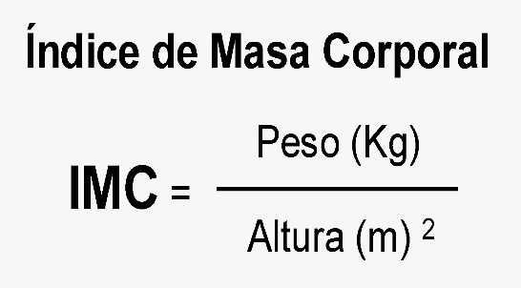
Cáculo do Índice de Massa Corporea (IMC)

Nome | Sexo | Idade | Altura | Peso | IMC | teste | Teste 2 | Resultado | Regime

Roberto | menino | 20 | 1.79 | 90 | 28 | Jovem | Não atende a logia | Obeso | Sim Precisa de Regime
Cláudia | menina | 25 | 1.61 | 55.3 | 21 | Adulto | Não atende a logia | Sobrepeso | Um regiminho é bom!
Alessandra | menina | 43 | 1.58 | 75.9 | 30 | Adulto | Não atende a logia | Obeso | Sim Precisa de Regime
Sandra | menina | 12 | 1.52 | 46.2 | 20 | Jovem | Jovem | Sobrepeso | Um regiminho é bom!
Telma | menina | 29 | 1.74 | 75.1 | 25 | Adulto | Não atende a logia | Sobrepeso | Um regiminho é bom!
Joaquim | menino | 18 | 1.73 | 55.7 | 19 | Jovem | Não atende a logia | Normal | Não Precisa de Regime
Alberto | menino | 38 | 1.86 | 89.9 | 26 | Adulto | Não atende a logia | Obeso | Sim Precisa de Regime
Wilson | menino | 23 | 1.91 | 90.5 | 25 | Adulto | Não atende a logia | Sobrepeso | Um regiminho é bom!
Bernardo | menino | 45 | 1.82 | 85.5 | 26 | Adulto | Não atende a logia | Obeso | Sim Precisa de Regime
Maurício | menino | 56 | 1.65 | 110.6 | 41 | Adulto | Não atende a logia | Obeso | Sim Precisa de Regime

IMC |  | Resultado | Regime
19 |  | Normal | Não Precisa de Regime
25 |  | Sobrepeso | Um regiminho é bom!
30 |  | Obeso | Sim Precisa de Regime

